3. SpringBoot
prototype01
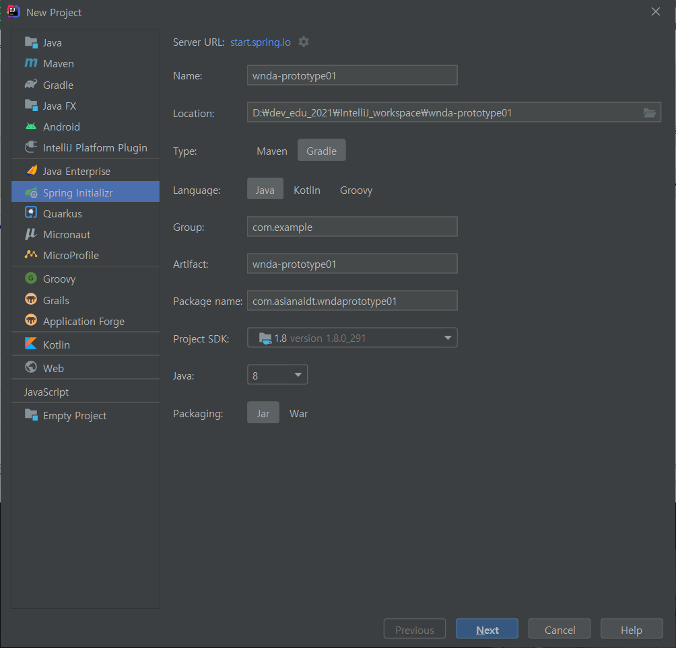
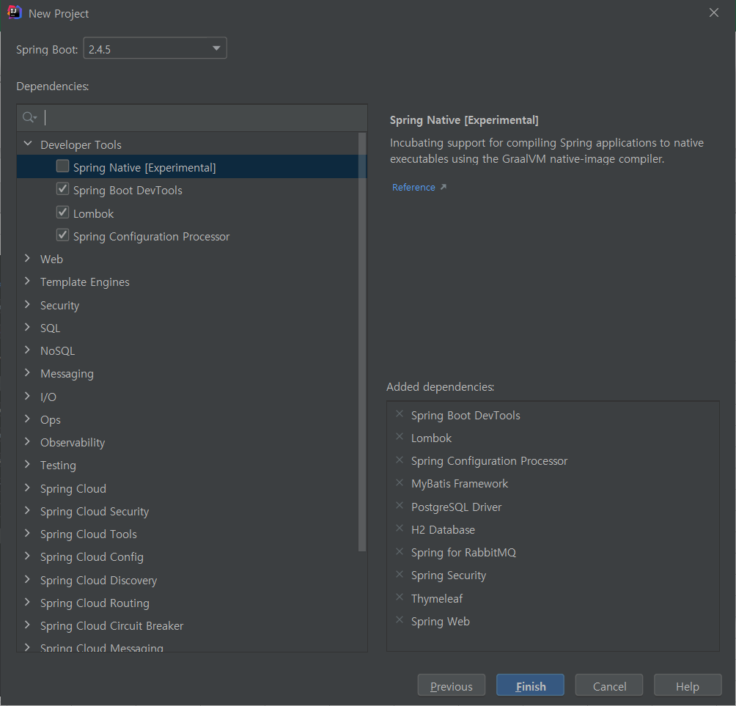

1. gradle
2. git
3. intelliJ | 플러그인 | lombok
 |  | rainbow bracket
 |  | atom matrial icon

 | 폰트 | d2cording font (d2cording ligature)
 | 별도설치 | git

 | jdk | sdkman
 | gradle

